Detalhamento_Avarias
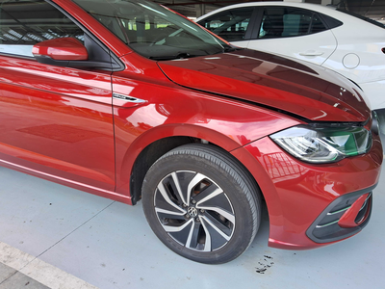
Detalhamento da Cobrança

Cliente | xxxx
Contrato: | xxxx

Placa: | SSU0J20 |  | VALOR TOTAL
Modelo: | POLO HIGHLINE 1.0 12V TSI FLEX 4P C/AR - AUTOMÁTICO VERMELHO SUNSET |  | R$140.00
Cor:

1 | Mão de obra troca do para-lama dianteiro direito | Valor | R$140.00

